微生信示例083

第1个输入框输入数据 （本行不拷贝） |  |  | 微生信，您身边的数据分析，可视化专家
hsa_circ_0076405 | 1 | 1000 | https://www.bioinformatics.com.cn/plot_basic_circRNA_miRNA_ring_plot_083

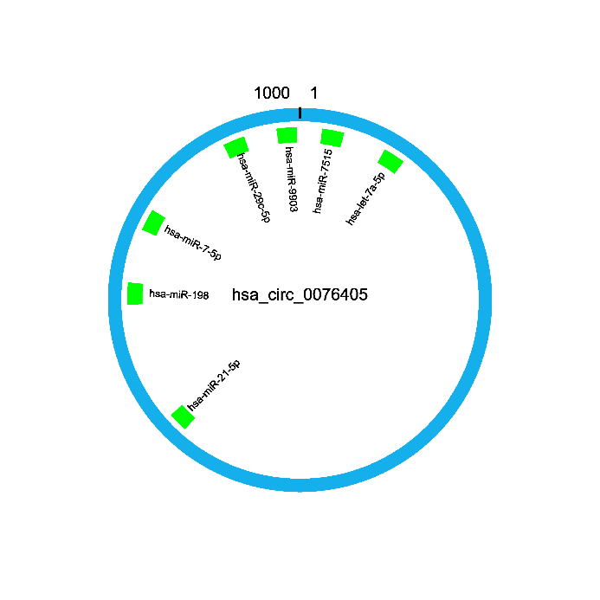
 |  |  | 输出示例图
第2个输入框输入数据 （本行不拷贝，从小到大排序，区段不能有重叠）
hsa-miR-7515 | 20 | 40
hsa-let-7a-5p | 80 | 100
hsa-miR-21-5p | 620 | 638
hsa-miR-198 | 750 | 770
hsa-miR-7-5p | 820 | 840
hsa-miR-29c-5p | 930 | 950
hsa-miR-9903 | 980 | 998

 |  |  | B站：环状RNA吸附miRNA结合图绘制视频教程

 |  |  | B站：circRNA吸附miRNA图视频教程

 |  |  | 使用问题，或数据分析合作
 |  |  | 请微信扫码联系

